j18-papper

Papper Februari 2024
Lag:J18

 |  | Toa | Hushåll | Fakturera | Förtjänst:
Osacr Svedlund |  | 7 | 7 | 3430 | 910
Elias Sjölander |  | 16 | 6 | 5440 | 1530
Albin Falberg |  | 7 | 5 | 2950 | 800
Mille Abrahamsson |  | 10 | 2 | 2980 | 860
 |  |  |  | 0 | 0
 |  |  |  | 0 | 0
Sebastian Sjödin |  | 28 | 15 | 10600 | 2925
 |  |  |  | 0 | 0
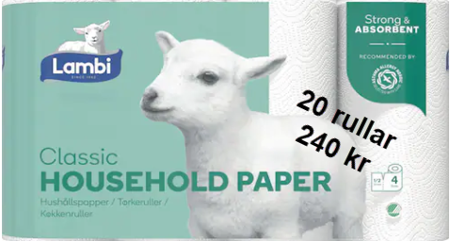
Theo Thylander |  | 40 | 11 | 12640 | 3605
Laestander |  | 10 | 1 | 2740 | 805
 |  |  |  | 0 | 0
 |  |  |  | 0 | 0
 |  | 0 | 0 | 0
 |  | 0 | 0 | 0
 |  | 0 | 0 | 0
 |  | 0 | 0 | 0
 |  | 0 | 0 | 0
 |  | 0 | 0 | 0
 |  | 0 | 0 | 0
 |  | 0 | 0 | 0
 |  | 0 | 0 | 0
 |  | 0 | 0 | 0
 |  | 0 | 0 | 0
 |  | 0 | 0 | 0
 |  | 0 | 0 | 0 | Förtjänst
 |  | 0 | 0 | 0 | Toapapper | 75 | 75 kr/säck
 |  | 0 | 0 | 0 | Hushåll | 55 | 55 kr/säck
 |  | 0 | 0 | 0
 |  | 0 | 0 | 0
 |  | 0 | 0 | 0
 |  | 0 | 0 | 0
 |  | 0 | 0 | 0
Totalt | 0 | 118 |  | 40780

